Pro-Efi
PRODUCTIVIDAD
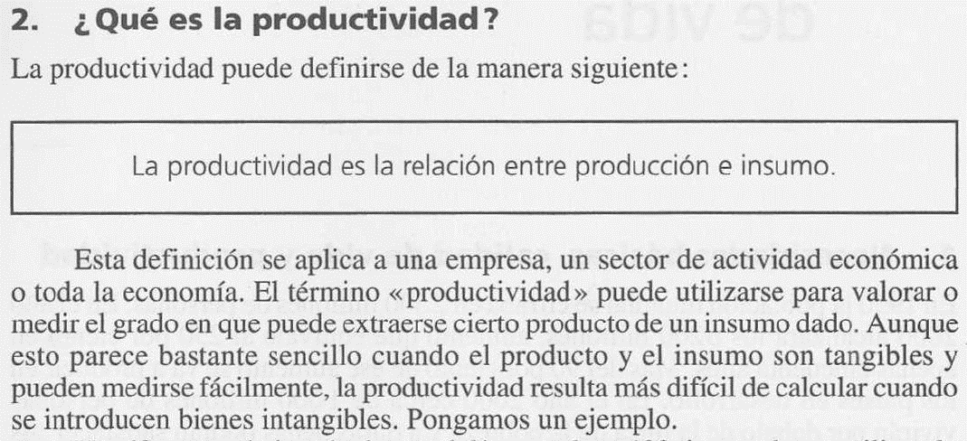

Un empleado, trabaja 8 horas al día, y produce 250 platos de cerámica, utilizando
un horno que funciona con carbón vegetal.

Un cambio en el método de trabajo, trae como resultado una fabricación de 320 platos
por día, en las mismas 8 horas y con el mismo horno de carbón vegetal.

La productividad se calcula en función a los platos producidos:

Unidades método mejorado |  |  | 320
Unidades método anterior |  |  | 250
Unidades adicionales |  |  | 70

Productividad = | 320 | X 100 | 128% | Incremento del 28% en
 | 250 |  |  | productividad.

EFICIENCIA

En otros términos, la eficiencia se puede calcular en función al cumplimiento de un
estándar determinado en relación a la programación y el real producido.

Unidades programadas |  |  | 320
USP o tiempo estándar min/und |  |  | 1.5
Tiemp. disponible min (8horas x 60) |  |  | 480

Unidades reales fabricadas |  |  | 280

Eficiencia = | 280 | X 100 | 88% | La eficiencia disminuyo en
 | 320 |  |  | un 12%

